EDA Plots
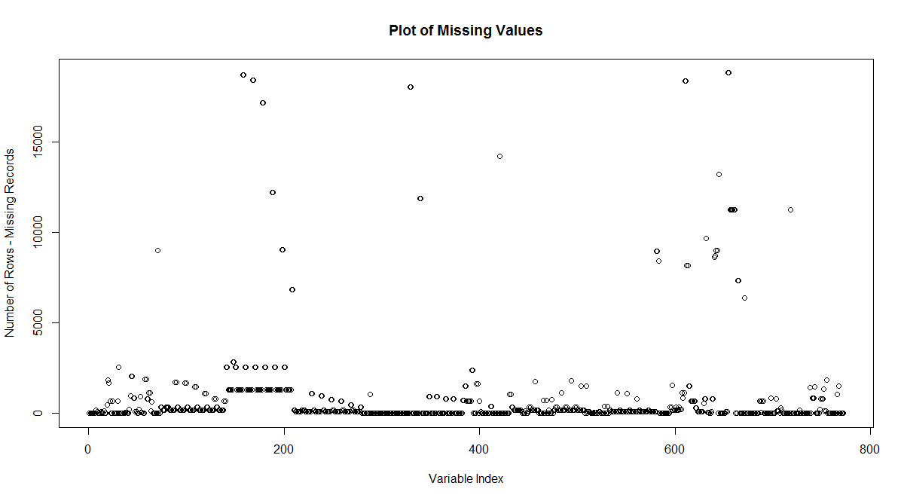
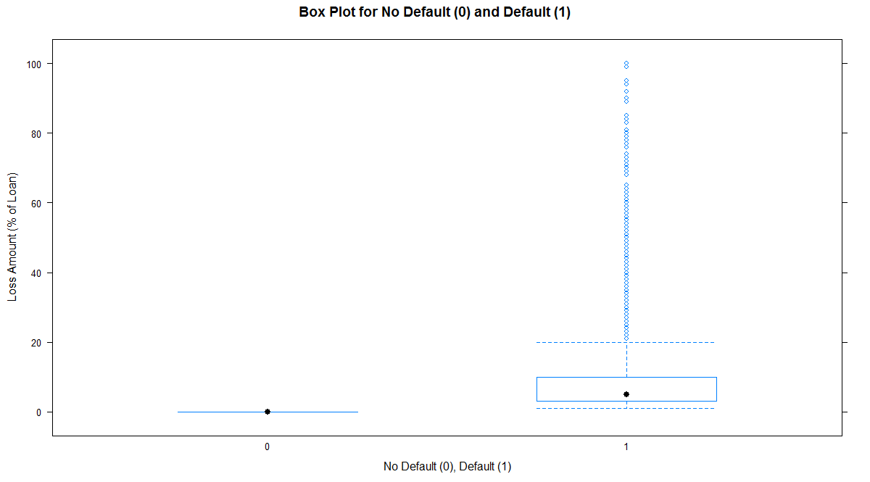
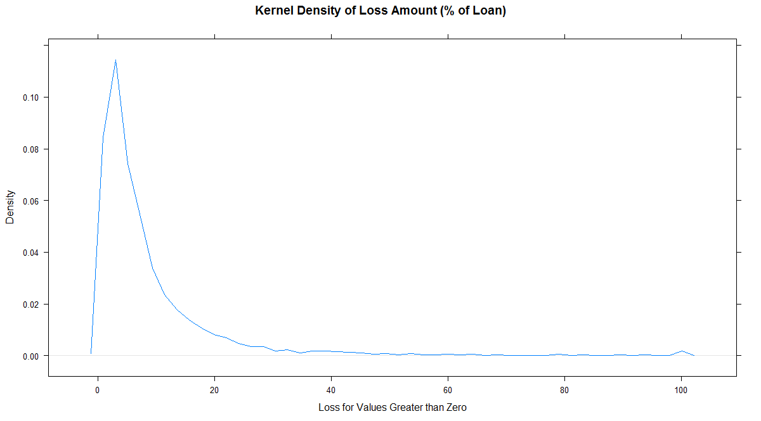
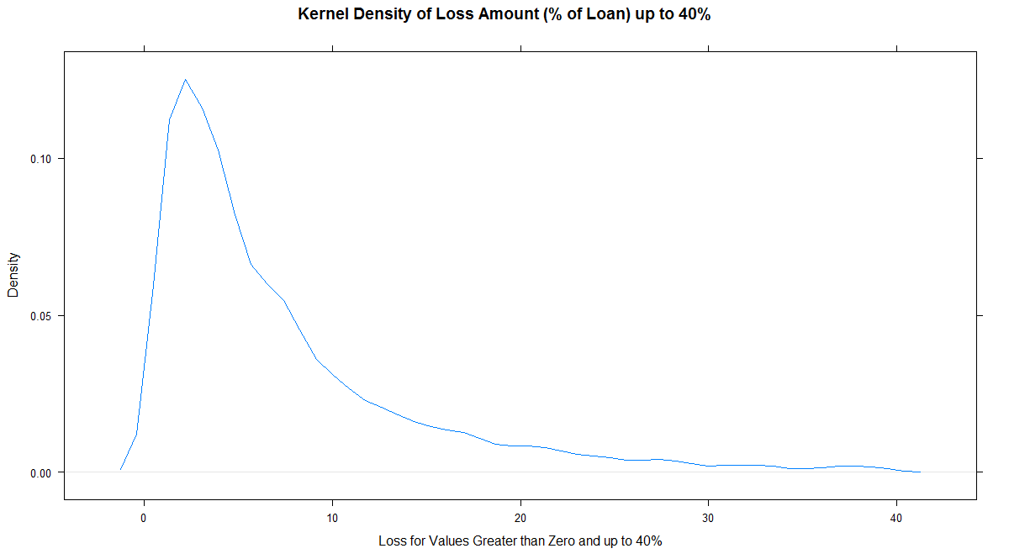
Figure 1. Exploratory Data Analysis ("EDA") plots from top left moving clockwise a plot of missing values, box plots of loss amounts conditioned on no default (0) and default (1), and
kernel density plots for the loss amount as a percent of loan and loss amount truncated at 40%.

Importance Plots
Figure 2. Variable importance plots from decision trees each run on a subset of the training data from the 70/30 split of the full training data into training and validation datasets.
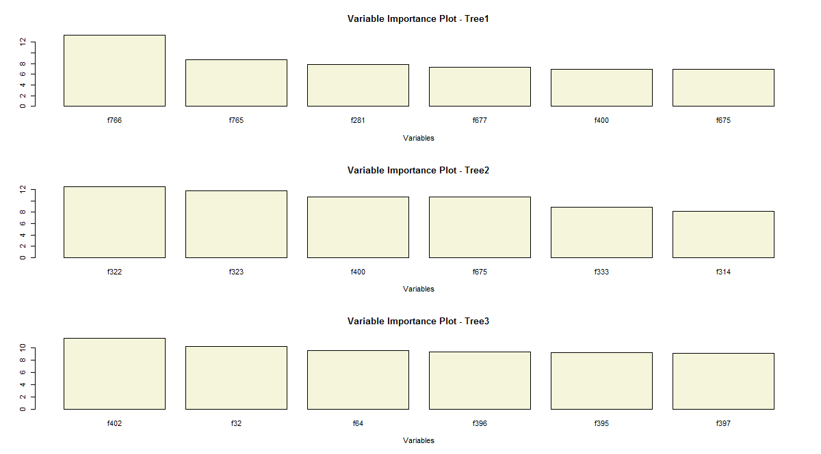
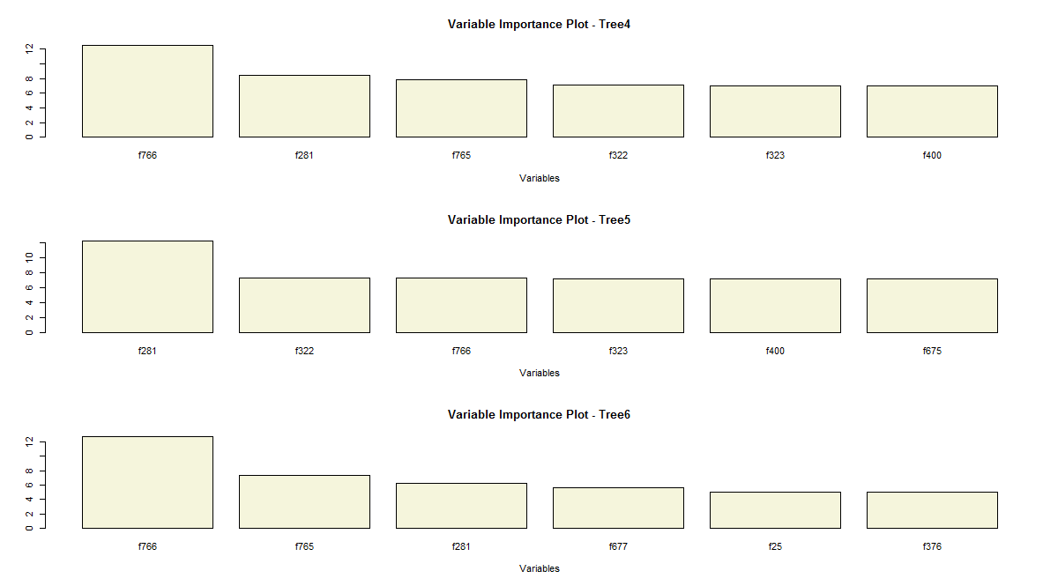
 | Unique Values from Tree Importance
 | f766
 | f765
 | f281
 | f677
 | f400
 | f675
 | f322
 | f323
 | f333
 | f314
 | f402
 | f32
 | f64
 | f396
 | f395
 | f397
 | f282
 | f25
 | f376

